Theorie
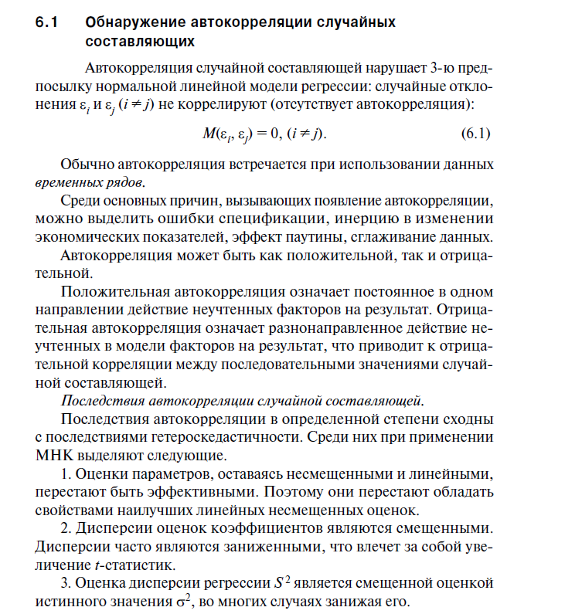
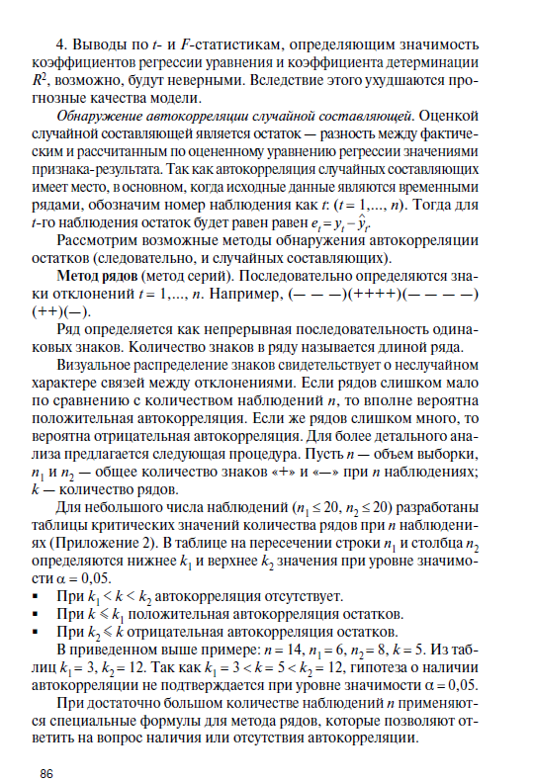
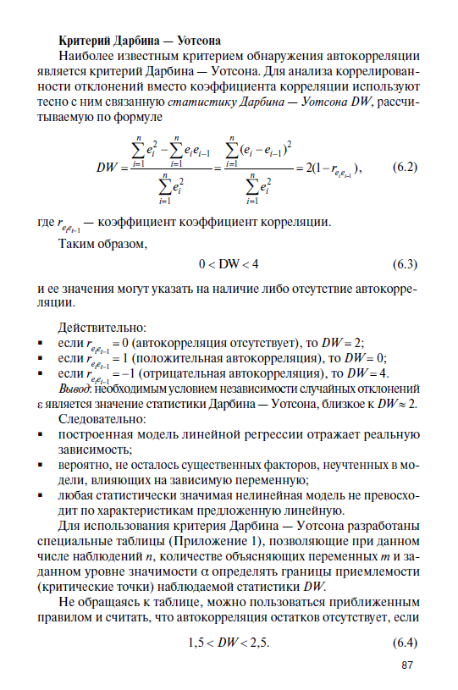

Exercice 1
i | X | Y |  |  |  |  | Y рег | et | e - et-1 | e^2 | (e-et-1)^2
1 | 1.37 | 1.41 |  |  |  |  | 1.3389 | 0.0711 | 0 | 0.0051 | 0
2 | 1.87 | 0.79 |  |  |  |  | 0.5180 | 0.2720 | 0.2009 | 0.0740 | 0.040365683499
3 | 1.53 | 0.87 |  |  |  |  | 1.0762 | -0.2062 | -0.4782 | 0.0425 | 0.2286946052
4 | 2.14 | -0.11 |  |  |  |  | 0.0747 | -0.1847 | 0.0215 | 0.0341 | 0.0004628004406
5 | 2.26 | 0.1 |  |  |  |  | -0.1223 | 0.2223 | 0.4070 | 0.0494 | 0.16566439384
6 | 1.31 | 1.63 |  |  |  |  | 1.4374 | 0.1926 | -0.0297 | 0.0371 | 0.00088405394828
7 | 1.76 | -0.07 |  |  |  |  | 0.6986 | -0.7686 | -0.9612 | 0.5908 | 0.92386523167
8 | 1.28 | 0.93 |  |  |  |  | 1.4867 | -0.5567 | 0.2119 | 0.3099 | 0.044911932815
9 | 1.46 | 1.24 |  |  |  |  | 1.1912 | 0.0488 | 0.6055 | 0.0024 | 0.36666460248
10 | 2.22 | 0.09 |  |  |  |  | -0.0566 | 0.1466 | 0.0978 | 0.0215 | 0.0095621870217
11 | 1.75 | 0.77 |  |  |  |  | 0.7150 | 0.0550 | -0.0917 | 0.0030 | 0.0084010791712
12 | 1.29 | 1.64 |  |  |  |  | 1.4703 | 0.1697 | 0.1148 | 0.0288 | 0.013170050743
13 | 1.99 | 0.54 |  |  |  |  | 0.3210 | 0.2190 | 0.0493 | 0.0480 | 0.0024282207894
14 | 2.27 | -0.3 |  |  |  |  | -0.1387 | -0.1613 | -0.3803 | 0.0260 | 0.14461988162
15 | 1.29 | 1.43 |  |  |  |  | 1.4703 | -0.0403 | 0.1210 | 0.0016 | 0.014643959217
16 | 1.84 | 0.58 |  |  |  |  | 0.5673 | 0.0127 | 0.0530 | 0.0002 | 0.0028093542292
17 | 2.05 | 0.22 |  |  |  |  | 0.2225 | -0.0025 | -0.0152 | 0.0000 | 0.0002315542253
18 | 2.17 | 0.11 |  |  |  |  | 0.0255 | 0.0845 | 0.0870 | 0.0071 | 0.0075722908563
19 | 1.98 | 0.25 |  |  |  |  | 0.3374 | -0.0874 | -0.1719 | 0.0076 | 0.029565636327
20 | 1.28 | 2 |  |  |  |  | 1.4867 | 0.5133 | 0.6007 | 0.2635 | 0.36086814637

ВЫВОД ИТОГОВ
Переменная X 1 График остатков
Регрессионная статистика
Множественный R | 0.90597089268
R-квадрат | 0.82078325838
Нормированный R-квадрат | 0.81082677274
Стандартная ошибка | 0.29369341661
Наблюдения | 20

Дисперсионный анализ
 | df | SS | MS | F | Значимость F
Регрессия | 1 | 7.1106751867 | 7.1106751867 | 82.437045321 | 3.8631102947E-08
Остаток | 18 | 1.5526048133 | 0.086255822962
Итого | 19 | 8.66328

 | Коэффициенты | Стандартная ошибка | t-статистика | P-Значение | Нижние 95% | Верхние 95% | Нижние 95,0% | Верхние 95,0%
Y-пересечение | 3.5882224842 | 0.32416523435 | 11.069115698 | 1.8304643083E-09 | 2.9071765987 | 4.2692683697 | 2.9071765987 | 4.2692683697
Переменная X 1 | -1.6418242576 | 0.18082790851 | -9.0794848599 | 3.8631102947E-08 | -2.0217295961 | -1.2619189191 | -2.0217295961 | -1.2619189191

ВЫВОД ОСТАТКА

Наблюдение | Предсказанное Y | Остатки | Стандартные остатки
1 | 1.3389232513 | 0.071076748695 | 0.24864165609
2 | 0.5180111225 | 0.2719888775 | 0.95147521772
3 | 1.0762313701 | -0.20623137009 | -0.72144140438
4 | 0.074718572953 | -0.18471857295 | -0.6461850427
5 | -0.12230033796 | 0.22230033796 | 0.77765408794
6 | 1.4374327068 | 0.19256729324 | 0.67364154354
7 | 0.69861179084 | -0.76861179084 | -2.6887682973
8 | 1.4866874345 | -0.55668743449 | -1.9474116104
9 | 1.1911590681 | 0.048840931879 | 0.17085601706
10 | -0.056627367655 | 0.14662736765 | 0.51293386644
11 | 0.71503003342 | 0.054969966583 | 0.19229669023
12 | 1.4702691919 | 0.16973080809 | 0.5937546383
13 | 0.32099221159 | 0.21900778841 | 0.76613604599
14 | -0.13871858053 | -0.16128141947 | -0.56419687126
15 | 1.4702691919 | -0.040269191912 | -0.14087023887
16 | 0.56726585023 | 0.012734149767 | 0.044546777183
17 | 0.22248275614 | -0.002482756137 | -0.0086852115342
18 | 0.025463845225 | 0.084536154775 | 0.29572553485
19 | 0.33741045417 | -0.087410454169 | -0.30578044837
20 | 1.4866874345 | 0.51331256551 | 1.7956770495
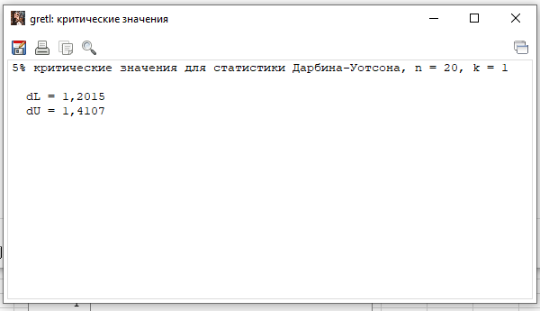

2.3653856645

ЛИНЕЙН
-1.6418242576 | 3.5882224842
0.18082790851 | 0.32416523435
0.82078325838 | 0.29369341661
82.437045321 | 18
7.1106751867 | 1.5526048133

DW | 1.5234949964

DL | DU | 4-DU | 4-DL
1.2015 | 1.4107 | 2.5893 | 2.7985

DW входит в 3 интервал

Автокорреляция отсутствует

EL AUT
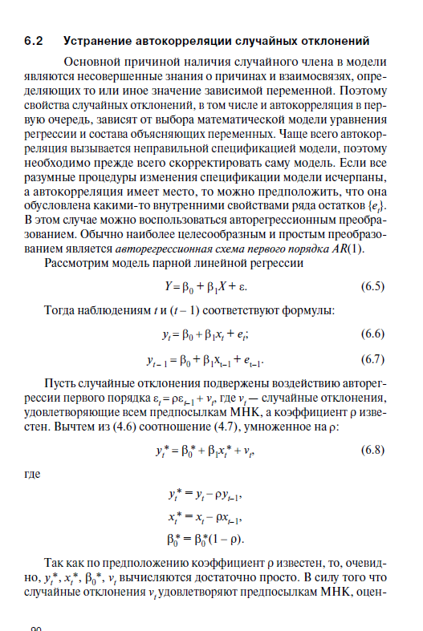
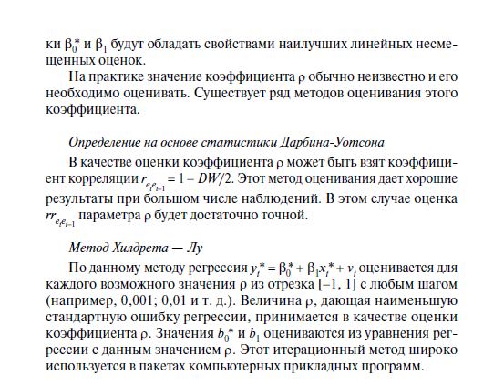

Exercise 2
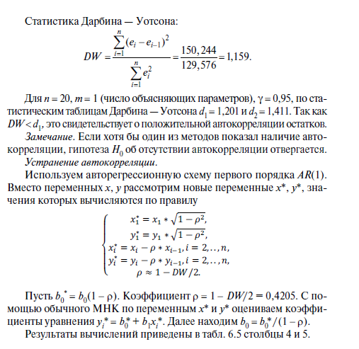
i | X | Y | X | Ao | Y рег | et | et^2 |  |  | X* | Y*
1 | 92 | 102 | 0.040517083074 | 97.083772725 | 100.81134437 | 1.1886556324 | 1.4129022125 | 0 | 0 | 64.888624649 | 71.941736024
2 | 84 | 90 | 0.017284158324 | 4.6017119928 | 100.4872077 | -10.487207703 | 109.98152541 | -11.675863335 | 136.32578463 | 18.78139536 | 17.692416595
3 | 1119 | 138 | 0.23388457213 | 17.331874084 | 142.42238868 | -4.4223886841 | 19.557521673 | 6.0648190189 | 36.782029732 | 1059.4525784 | 74.199191113
4 | 69 | 72 | 5.4951540529 | 18 | 99.879451457 | -27.879451457 | 777.26381354 | -23.457062773 | 550.23379393 | -724.25672383 | -25.82790696
5 | 71 | 75 | 1650.7105332 | 5407.0894668 | 99.960485623 | -24.960485623 | 623.02584254 | 2.9189658339 | 8.5203615392 | 22.08604652 | 23.959352891
6 | 77 | 82 |  |  | 100.20358812 | -18.203588121 | 331.3706205 | 6.7568975016 | 45.655663847 | 26.668250767 | 28.832659261
7 | 82 | 88 |  |  | 100.40617354 | -12.406173537 | 153.91314183 | 5.7974145846 | 33.610015866 | 27.414863508 | 29.870374125
8 | 85 | 94 |  |  | 100.52772479 | -6.527724786 | 42.611190882 | 5.8784487508 | 34.556159716 | 26.870374125 | 31.616986866
9 | 88 | 99 |  |  | 100.64927604 | -1.6492760353 | 2.7201114405 | 4.8784487508 | 23.799262214 | 27.743680496 | 32.363599607
10 | 95 | 106 |  |  | 100.93289562 | 5.0671043832 | 25.67554683 | 6.7163804185 | 45.109765926 | 32.616986866 | 35.819110225
11 | 94 | 107 |  |  | 100.89237853 | 6.1076214663 | 37.303039976 | 1.0405170831 | 1.0826758002 | 26.654701731 | 31.856825089
12 | 102 | 112 |  |  | 101.2165152 | 10.783484802 | 116.28354447 | 4.6758633354 | 21.863697931 | 35.363599607 | 36.147927212
13 | 108 | 118 |  |  | 101.4596177 | 16.540382303 | 273.58424674 | 5.7568975016 | 33.141868843 | 35.692416595 | 38.60343783
14 | 111 | 120 |  |  | 101.58116895 | 18.418831054 | 339.2533374 | 1.8784487508 | 3.5285697093 | 34.439029336 | 36.350050571
15 | 113 | 121 |  |  | 101.66220311 | 19.337796888 | 373.95038848 | 0.91896583385 | 0.84449820379 | 34.312335706 | 35.932254818
16 | 114 | 130 |  |  | 101.7027202 | 28.297279805 | 800.73604435 | 8.9594829169 | 80.272334139 | 33.894539953 | 44.223356941
17 | 116 | 134 |  |  | 101.78375436 | 32.216245639 | 1037.8864831 | 3.9189658339 | 15.358293207 | 35.185642077 | 41.843276052
18 | 77 | 87 |  |  | 100.20358812 | -13.203588121 | 174.33473928 | -45.41983376 | 2062.9612988 | -5.2321536762 | -7.9923154536
19 | 84 | 91 |  |  | 100.4872077 | -9.487207703 | 90.007109999 | 3.7163804185 | 13.811483415 | 29.414863508 | 29.325884743
20 | 90 | 92 |  |  | 100.7303102 | -8.7303102014 | 76.218316213 | 0.75689750156 | 0.57289382787 | 30.452578372 | 27.490293237
 |  |  |  |  |  |  | 5407.0894668 |  | 3148.0304513

DW | 0.58220424696

коэффициент автокорреляция
0.70889787652

0.055525936357 | 29.290263065
0.011635699057 | 3.3581262781
0.55852375908 | 14.845457318
22.772296064 | 18
5018.7317441 | 3966.9768537

100.61851393

Уравнение
$$yt=100,6+0,05x+0,709et$$

GR ответ
